시설물 현황
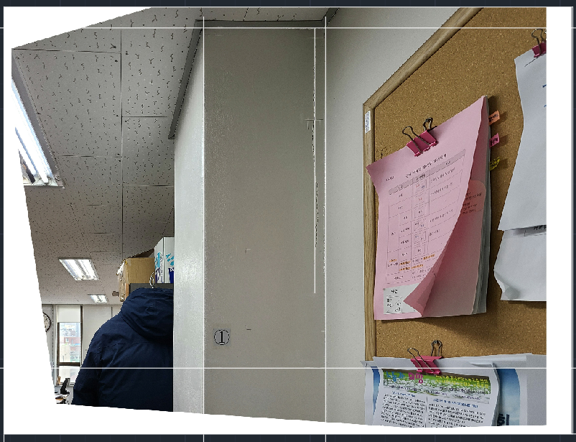
□ 시설물 현황
가. 일반현황
시설물명 | 이상민 |  | 시설물번호 | 이상민
시설물위치 | 이상민 |  | 준공일자 | 2022-01-21
용도 | 이상민 |  | 시설물규모 | 이상민
구조형식 | 이상민 |  | 부대시설 | 이상민
종별 | 이상민 | 전차안전등급 | 이상민 | 점검결과안전등급 | 이상민
규모 및 제원 추가사항
이상민

나. 전경사진

